主界面
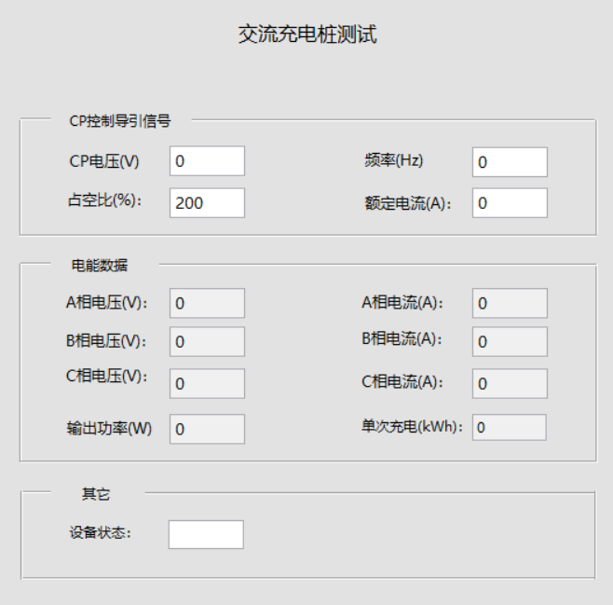
 | CP控制导引相关：只有插枪的时候才发，即使当前不是主界面，在后台也能保存这些数据，A枪B枪的数据不会同时发，
 | 收到C12C、C13C均显示。


 | 交流充电桩有单相和三相之分，测三相交流桩时，交流板一直发B22C、B23C：对应显示在电能数据中
 | 的A/B/C相电压和A/B/C相电流、输出轴功率、单次充电的显示框中

 |  | C1 2C包含了CP信号的电压、频率、占空比、电流

充电桩插枪： 8B 00 08 C1 3C 06 03 E7 1B 00 10 B8 2F 8B 00 0E B2 2C 00 00 00 00 00 00 00 00 00 00 00 00 B8 A3 8B 00 08 B2 3C 00 00 00 00 00 00 B8 B5 8B 00 03 D1 2C 01 B8 CC | 测单相交流桩时，交流板一直发A12C、A13C（A枪）或者B1 2C、B1 3C（B枪），A枪和B枪不会同时发：
 | 收到后，显在A相电压和A相电流、输出轴功率、单次充电，B/C相电压电流显示为0。

三相交流桩启动后发的命令： 8B 00 0E B2 2C 09 0A 09 09 09 0B 00 0F 00 00 00 00 B8 AD 8B 00 08 B2 3C 00 12 00 00 00 01 B8 A6 8B 00 03 D1 2C 01 B8 CC

程序加一个判断：从充电状态变为空闲状态，主界面显示内容全部初始化一下，初始化为默认值，之后根据获取的数据显示。

 | 其它中的充电状态，通过DI2C读取，设备状态= 00：显示“空闲” ；01～03 界面都显示“充电中”；EA～EC界面都显示“故障”；

工作误差测试
测试日期 | 环境温度 (℃) | 环境湿度 (℃) | 校验圈数 | 电能表常数 (imp/kWh) | 电能值 (kWh) | 标准电能值 (kWh) | 输出电压 (V) | 输出电流 （A） | 输出功率(kW) | 工作误差1 (%) | 工作误差2 (%) | 工作误差3 (%) | 工作误差4 (%) | 工作误差5 (%) | 误差平均值 (%) | 检验时间 (s) | 判定标准 | 测试结果
2018-10-13
来自 | 计量模块 | 计量模块 |  |  |  | 计量模块 |  |  |  |  |  |  |  |  |  | 计量模块 |  | 程序判断
说明 | 测量值 | 测量值 | 手动输入值 | 手动输入值 | 手动输入值 | 测量值 |  |  |  |  |  |  |  |  |  | 测量值 | 手动输入值 | 误差平均值小于判定标准
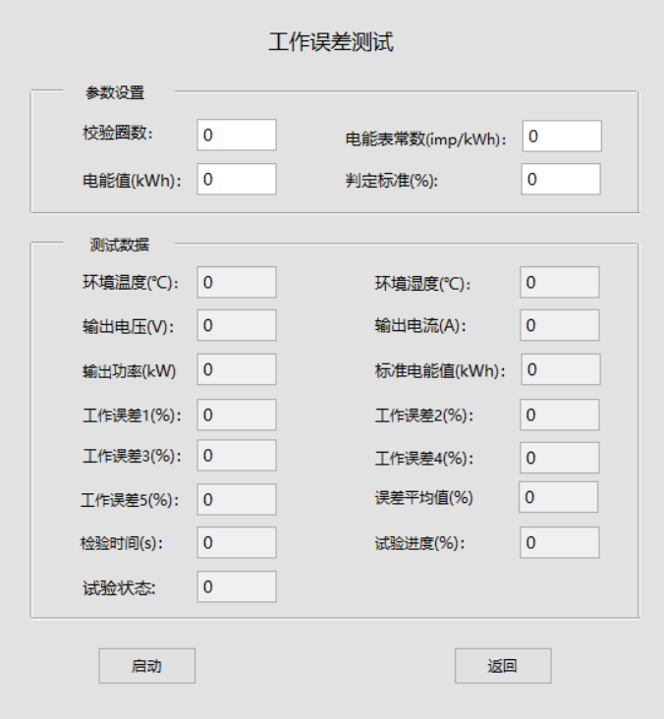

 |  |  |  |  | 测试流程： | 步骤1：

示值误差、付费误差测试
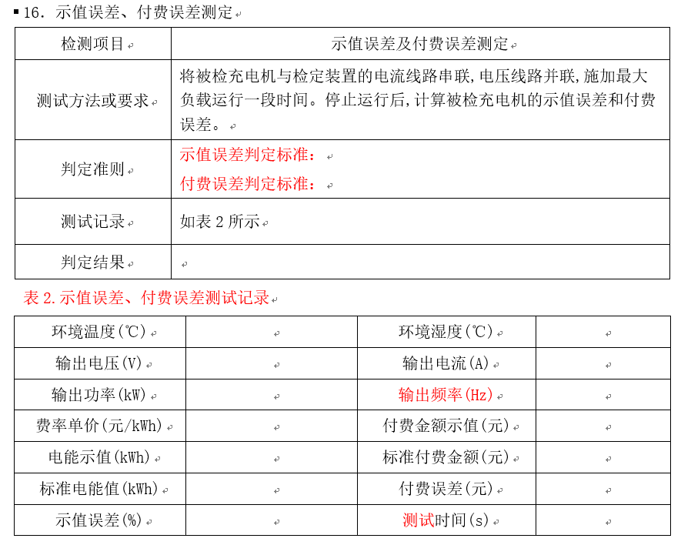
测试日期 | 环境温度 (℃) | 环境湿度 (℃) | 输出电压 (V) | 输出电流 （A） | 输出功率(kW) | 输出频率(Hz) | 电能示值 (kWh) | 标准电能值(kWh) | 示值误差判定标准 | 示值误差 (%) | 费率单价 (元/kWh) | 付费金额示值(元) | 标准付费金额(元) | 付费误判定标准 (元) | 付费误差 (元) | 充电时间 (s)
2018-10-13 |  |  |  |  |  |  |  |  | 导入模板的判定标准中 |  |  |  |  | 导入模板的判定标准中
来自 | 计量模块
说明 | 测量值 |  |  |  |  |  | 手动输入值 | 测量值 | 手动输入值 | 计算值，公式：[(电能示值－标准电能)／标准电能]*100% | 手动输入值 | 计算值，公式：单价乘电能示值 | 计算值，公式：单价乘标准电能示值 | 手动输入值 | 计算值,公式：|付费金额示值-标准付费金额| | 根据测量开始时间和结束时间计算

 |  |  |  |  | 测试流程： | 步骤1：充电机处于未充电状态，人工设置软件费率单价值； 步骤2：然后点软件“启动”按钮，界面实时显示测量数据。 步骤3：人工连接并启动充电机，充电一段时间后，测试人员手动结束充电机充电； 步骤4：测试人员将充电机屏上显示的电能示值及付费金额示值填入软件界面参数设置中对应的输入框中，然后点“完成”按钮，计算示值误差和付费误差， 然后将数据导入报表；若为单项测试，需点“返回”按钮，才返回主界面；若为多项测试，则自动进入下一个测试界面。

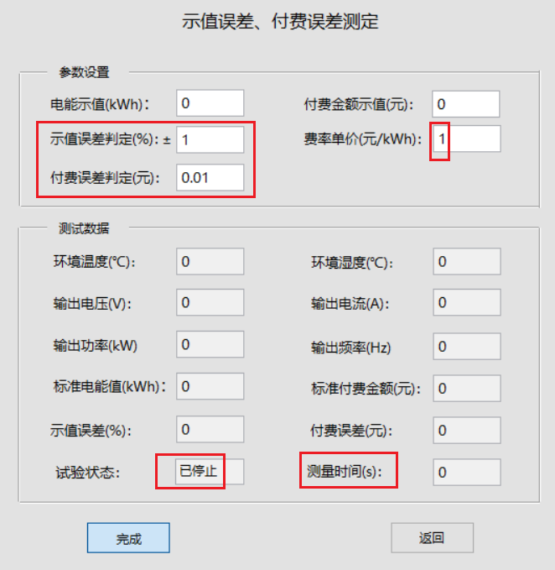
 |  |  |  |  |  | 程序设计说明：
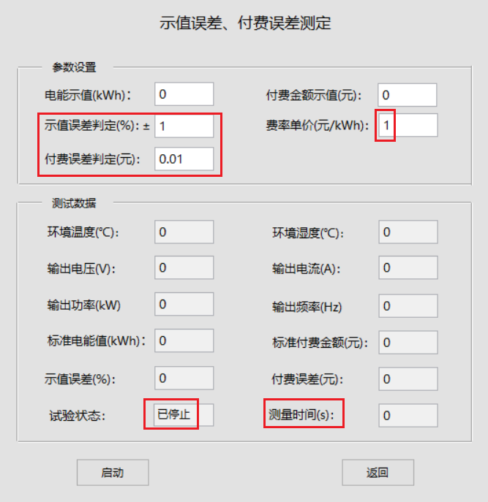 |  |  |  |  |  | 一、进入该测试项后，先设置计量模块参数 1、写电压档位Ary25 = 0x00 自动档 81 C1 01 10 83 01 00 00 00 02 00 00 00 00 00 D1 回复：81 01 C1 08 C0 00 01 88 2、写电流档位Ary26 = 0x00 自动档 81 C1 01 10 83 01 00 00 00 04 00 00 00 00 00 D7 回复：81 01 C1 08 C0 00 01 88 3、写电能输出模式Ary27： 81 C1 01 10 83 01 00 00 00 08 00 00 00 00 00 DB 回复：81 01 C1 08 C0 00 01 88 4、写电流量程Ary28： 81 C1 01 10 83 01 00 00 00 10 00 00 00 00 00 C3 回复：81 01 C1 08 C0 00 01 88
 |  |  |  |  |  | 二、点“启动”按钮，上位机发“写计量模块第2页，交流走字控制Ary12=0x01 启动”命令 81 C1 01 10 83 02 00 10 01 00 00 00 00 00 00 C1 回复：81 01 C1 08 C0 00 01 88
 |  |  |  |  |  | 三、正常启动后，循环发（间隔500ms）读测量数据 1、上位机发“计量模块读第1页，环境温度Ary33（4Byte ,float）和湿度Ary34（4Byte ,float）命令” 81 C1 01 0F 82 01 00 00 00 00 06 00 00 00 CB 计量模块回复： 81 01 C1 17 42 01 00 00 00 00 06 DE A9 E2 41 40 DF 83 42 00 00 00 99 温度≈28.333, 湿试≈65.936 |  |  |  |  |  |  |  |  |  |  | 多字节数据都是低为在前
 |  |  |  |  |  | 2、上位机发＂读第1页，交流电压Ary00（4Byte）、交流电流Ary01(4Byte)，交流频率Ary04(4Byte)，交流功率Ary06(4Byte)＂ 81 C1 01 0F 82 01 53 00 00 00 00 00 00 00 9E 计量模块回复：81 01 C1 1F 42 01 53 20 FE 63 43 CD B8 95 40 92 02 48 42 10 57 85 44 00 00 00 00 00 00 00 0C 电压≈227.99V，电流≈4.6788，频率≈50.00，功率≈1066.72
界面默认值参考上图 |  |  |  |  |  | 3、上位机发＂读交流走字状态Ary13（1Byte）、交流走字标准电能值Ary14(4Byte)，交流走字电能脉冲数Ary15(8Byte)，交流走字时间Ary16(8Byte)＂ 81 C1 01 0F 82 02 00 E0 01 00 00 00 00 00 2F 回复： 81 01 C1 24 42 02 00 E0 02 9F C1 A9 3C 23 C8 1A 00 00 00 00 00 01 7B 00 00 00 00 00 00 00 00 00 00 00 00 87（示例1） 81 01 C1 24 42 02 00 E0 02 30 37 CB 3D F8 3D 80 00 00 00 00 00 01 85 01 00 00 00 00 00 00 00 00 00 00 00 F6（示例2） Ary13（1：已启动，2：测量中，3：已停止）。
交流系统的本测试项增加了1个频率，直流系统不用频率测量 |  |  |  |  |  | 四、手动停止桩，并将交流桩显示的电能示值和金额示值人工输入到参数设置中的输入框中，然后点“完成”按钮， 1、上位机发“写计量模块第2页，交流走字控制Ary12=0x02 停止”命令 81 C1 01 10 83 02 00 10 02 00 00 00 00 00 00 C2 回复：81 01 C1 08 C0 00 01 88 2、计算测量结果：标准电能值*率单价=标准付费金额，|标准付费金额-付费金额示值|=付费误差，[(电能示值－标准电能)／标准电能]*100% =示值误差。 3、保存数据和结果至报表，若为单项测试，需点“返回”按钮，才返回主界面；若为多项测试，则自动进入下一个测试界面。

数据保存模块：

时钟示值误差测定
测试日期 | 充电机时钟显示值 | 标准时钟显示值 | 判定标准(s) | 时钟示值误差（s） | 测试结果
2018-10-13 |  |  |  |  | pass
来自 |  | 计量模块中GPS北京时间 | 5 | 计算值
说明 | 手动输入值 | 测量值 | 手动输入值 | 公式：|充电机时钟显示值-标准时钟显示值| | 程序判断
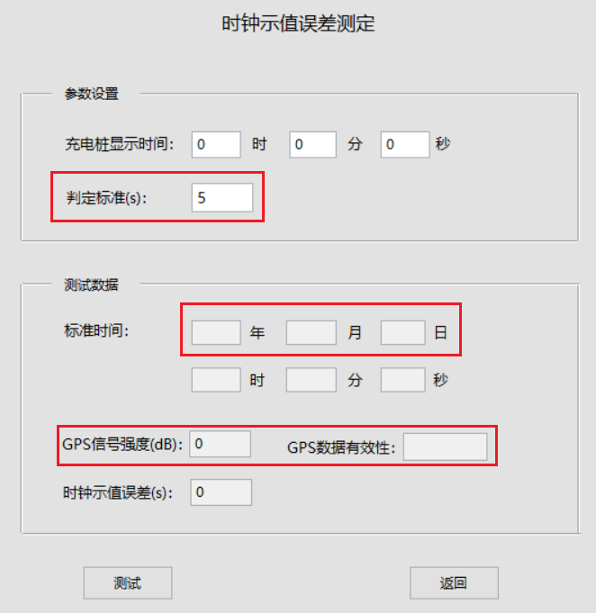

 |  |  | 测试流程： | 步骤1：启动充电机，软件进入时钟示值误差测定界面，软件实时显示当前北京时间； 步骤2：点击“测试”按钮，暂停北京时间数据的读取，同时人工观察记录充电机显示器上的时间。 步骤3：人工将记录的充电机时间输入到参数设置对应的输入框中，然后点“完成”按钮，软件计算出时钟示值误差ΔT = |充电机显示时间-标准时间|， 然后将数据导入报表；若为单项测试，需点“返回”按钮，才返回主界面；若为多项测试，则自动进入下一个测试界面。

 |  |  | 程序设计说明： | 1、进入该测试界面后，上位机发“读GPS信号强度Ary31、读GPS数据有效性Ary32” 81 C1 01 0F 82 01 00 00 00 80 01 00 00 00 4C 计量模块回复：81 01 C1 11 42 01 00 00 00 80 10 01 41 00 00 00 C3 （10：信号强度为16，41（A）：显示有效，56（V）:显示无效，4E(N):未连接）

 |  |  |  | 2、上位机间隔300ms循环发送“计量模块读GPS时间”命令，然后将读到的日期时间进行显示 81 C1 01 0A 84 01 1E 00 0D DD 计量模块回复：81 01 C1 18 44 01 1E 00 0D 32 30 31 38 31 31 30 38 32 30 33 31 30 36 0A 对应ascall码：20181108203106

 |  |  |  | 3、按下“测试”按钮后，停止读日期时间的循环发送，等待用户输入充电机的显示时间。

 |  |  |  | 4、输入完后，点“完成”按钮，计算时间误差，ΔT = |充电机显示时间-标准时间|，并与判定标准比较，判断是否合格。

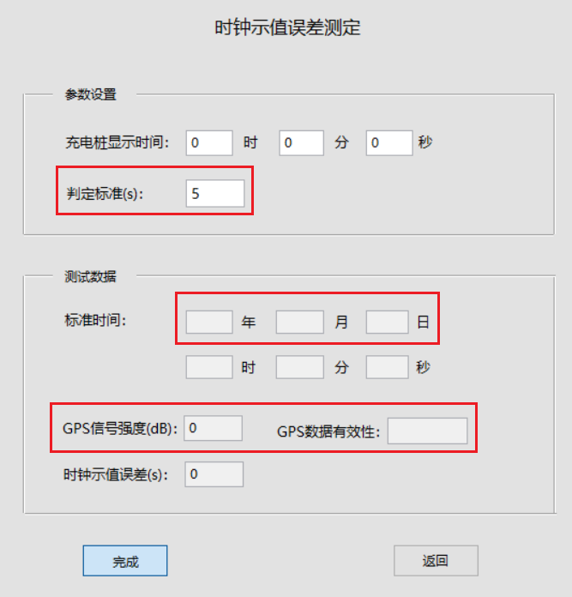
 |  |  |  | 5、将数据导入报表；若为单项测试，需点“返回”按钮，才返回主界面；若为多项测试，则自动进入下一个测试界面。

 |  |  | 注意： | GPS信号强度和信号有效性不需要保存至报表，供显示参考，当GPS数据有效性为无效时，直接判定测试结果不合格。

